表紙・改定履歴
Webダイレクト販売

画面設計書
申込完了画面
G0132

© 2020 Sasuke Financial Lab Inc.

変 更 記 録
版数 REV. | 作成更新日 | 変 更 内 容 | 担 当
01 | 2020-08-19 | 初版 | 小川
02 | 2020-09-02 | 画面レイアウト修正 ・本人確認書類のアップロードが未済の場合の画面を追加 仕様修正 ・本人確認書類のアップロードが未済の旨を記載 ・申込完了時も完了メールを送信する旨を記載 | 小川

画面レイアウト
画面レイアウト | システム | 画面名 |  | 画面ID
 | Webダイレクト販売 | 申込完了画面 |  | G0132

 |  |  | ※本人確認書類の提出や支払い方法の登録を後回しにした場合の表記
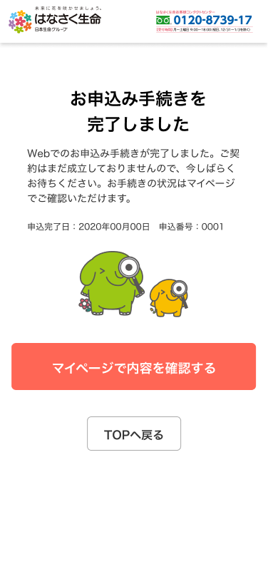
A
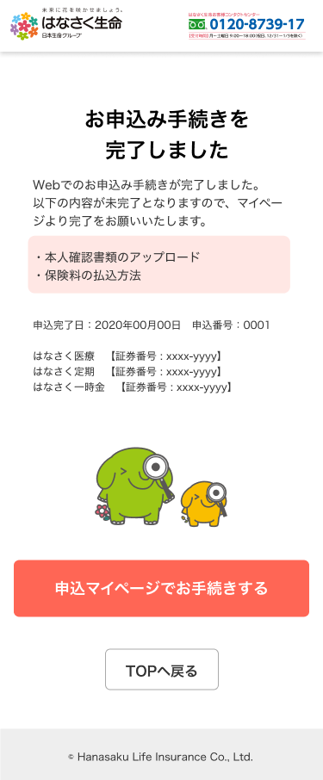

1

2

メッセージ一覧
メッセージ一覧 |  | システム | 画面名 | 画面ID
 |  | Webダイレクト販売 | 申込完了画面 | G0132
No | メッセージID | メッセージ内容

1
2
3
4
5
pending
6
7
8
シートは残しておき、詳細設計時に記載
記載するものはエラーの際に出る文言を想定
9
10
11
12
13
14
15
16
17
18
19
20
21
22
23
24
25
26
27

